护航-雷涛
2022/08/12 本年第33周
序号 | 项目名称 | 现阶段研发目标 | 当前情况说明 | 负责人 | 计划上线时间 | 状态更新时间 | 存在问题及解决方案,下周工作重点
1 | 信息安全管理平台 | 1. 研发上线版本服务部署到测试环境。 2. 修改事件排查发布后事件状态更新失败问题，已修复。 3. b中心服务部署，除网关及文件服务未部署，其余完成部署。 | 已完成 | 雷涛
2 | 信息安全管理平台 | 1. 测试环境服务测试，修复返回refresh_token。 2. 生产b中心服务部署，已完成。 3. 配合李浩测试攻击record服务，内存过大会挂，加大内存后未挂。 | 已完成 | 雷涛
3 | 信息安全管理平台 | 1.修复黑名单未填写封禁时长更新时未传时间报错问题，已修复。 2.优化行内hr用户数据同步脚本，优化用户关联部门，已完成。 3.测试环境服务测试，修复事件排查时间搜索bug。 4.测试连接elasticsearch8服务. | 已完成 | 雷涛
4 | 信息安全管理平台 | 1. 信息安全管理平台服务上线。 2. 事件排查新增发布后汇总界面人员丢失bug修复。 3. 测试事件排查服务流程，优化事件排查。 | 已完成 | 雷涛
5 | 信息安全管理平台 | 1. 检查生产上线的服务，修复黑名单历史记录不准确问题。 2. 修复权限中心第一次登录改密，死循环改密问题，已修复。 3. 测试自助解锁，前后端调试自助解锁功能。 | 已完成 | 雷涛

2022/08/05 本年第32周
序号 | 项目名称 | 现阶段研发目标 | 当前情况说明 | 负责人 | 计划上线时间 | 状态更新时间 | 存在问题及解决方案,下周工作重点
1 | 信息安全管理平台 | 1.参加每周一周会，已完成。 2.参加事件排查需求会议，讨论事件排查。 3.参加黑白名单新增校验需求讨论。 4.参加上石与云锁syslog解析讨论。 5.排查生产绿盟数据可视化查询失败问题，中间服务由丹阳修改排查。 6.排查权限配置问题，前端勾选存在小问题，需修复。 7.ip黑名单校验后端开发。 | 已完成 | 雷涛
2 | 信息安全管理平台 | 1.整理山石与云锁需求，建立子任务。 2.ip黑名单增加tag后测试，测试新增。 3.当新增ip时，测试调用ip白名单修改历史数据tag. 4.修改restful风格请求时，ip段查询报错404问题。 5.讨论事件排查处置人选择需求，已完成。 6.修改feign调用时，null变为空字符串问题，已修复。 7.事件排查修改，删除接口后端开发。 | 已完成 | 雷涛
3 | 信息安全管理平台 | 1.ip黑名单前后端联调，测试，完成100%。 2.修复ip黑名单修改报错问题，已修复。 3.用户增加拼音字段，已完成。 4.用户昵称转拼音脚本开发，完成转换入库。 5.通过拼音搜索用户后端开发，已完成。 6.搜索用户返回部门层级编号，已完成。 7.整理事件排查优化相关接口，告知前端人员，已完成。 | 已完成 | 雷涛
4 | 信息安全管理平台 | 1.测试ip黑白名单增加校验，修改ip黑边名单。 2.确定云锁syslog解析进度，现阶段写入es。 3.修复数据可视化雷池数据执行行为无法搜索问题，已修复。 4.事件排查进度确定，前后端联调。 5.开发事件排查老数据处置人员回显脚本。 6.参加本周工作总结会议。 7.修复事件排查删除报错问题，已修复. | 已完成 | 雷涛

2022/07/29 本年第31周
序号 | 项目名称 | 现阶段研发目标 | 当前情况说明 | 负责人 | 计划上线时间 | 状态更新时间 | 存在问题及解决方案,下周工作重点
1 | 信息安全管理平台 | 1. 参加每周一周会，已完成。 2. 修改token刷新，整理token刷新方案，已完成。 3. 整理文件服务器，修改代码，文件存入cms服务器。 4. 排查绿盟查询报错问题，数据问题由谢嘉星修改 | 已完成 | 雷涛
2 | 信息安全管理平台 | 1. 测试文件服务文件迁移至cms服务器，已完成。 2. 整理B中心网络关系excel,已完成。 3. 部署b中心部分服务，nginx,redis,rocketmq.eureka. | 已完成 | 雷涛
3 | 信息安全管理平台 | 1.测试文件服务器迁移数据后文件预览，已完成。 2.测试apollo配置中心通过脚本启动，已完成。 3.熟悉山石防火墙syslog日志文档，梳理字段。 4.优化数据可视化，合并病毒类型数据，通过天眼数据一并查询。 5.测试数据可视化数据合并效果，病毒索引类型需要修改，已反馈谢嘉星。 6.梳理服务，优化生产服务部署方案。 | 已完成 | 雷涛
4 | 信息安全管理平台 | 1. 参加事件排查优化会议，已完成。 2. 修复网关服务无法启动问题，已修复并启动。 3. 整理服务部署至容器，测试路由。 | 已完成 | 雷涛
5 | 信息安全管理平台 | 1. 整理研发环境服务，测试环境服务部署至容器，已完成。 2. 部署文件服务，测试文件服务推送至cms,生产已完成调整，已完成。 3. 查找b中心部署网络不同原因，由运营部开通。 | 已完成 | 雷涛

2022/07/22 本年第30周
序号 | 项目名称 | 现阶段研发目标 | 当前情况说明 | 负责人 | 计划上线时间 | 状态更新时间 | 存在问题及解决方案,下周工作重点
1 | 信息安全管理平台 | 1. 优化服务excel导入问题，easypoi框架换成easyexcel框架。 2. 排查绿盟数据脚本推送失败问题，在正常推送。 3. ip黑名单后端优化，优化状态，排序等。 | 已完成 | 雷涛
2 | 信息安全管理平台 | 1.整理ip黑名单服务，部署测试环境。 2.测试消息推至安逸，对消息模板分类，进行记录。 3.梳理部署B中心服务，整理excel文档，已完成。 4.对接数据可视化测试环境索引调整，测试数据可视化。 5.确定ip黑名单历史记录封禁时长需求，已完成。 6.测试waf脚本数据推送至安逸，已完成。 7.ip黑名单后端优化，优化历史记录。 | 已完成 | 雷涛
3 | 信息安全管理平台 | 1. ip黑名单后端优化，前后端调试历史记录，部署测试环境，已完成。 2. 生产整理waf数据脚本推送至安逸，已完成并测试推送给胜哥，已完成。 3. scan服务前端页面table配置字段接口梳理，增加汇总查询接口。 | 已完成 | 雷涛
4 | 信息安全管理平台 | 1. 修复黑名单测试之后不可录入bug,修改数据库字段配置，已完成。 2. 测试环境模拟aops服务上线，梳理服务上线脚本。 3. 修复数据可视化程序处置时间不可查询问题，已修复。 4. scan服务中页面配置字段测试，查询返回所有param、result、order. | 已完成 | 雷涛
5 | 信息安全管理平台 | 1. 排查数据可视化绿盟数据查询报错维问题，数据类型存在问题。 2. 参加spring会议，确定下周任务。 3. 事件排查录入失败问题，修改文件字段存储，修改事件录入模板。 | 已完成 | 雷涛

2022/07/15 本年第29周
序号 | 项目名称 | 现阶段研发目标 | 当前情况说明 | 负责人 | 计划上线时间 | 状态更新时间 | 存在问题及解决方案,下周工作重点
1 | 信息安全管理平台 | 1. 完成每周一周会，已完成！ 2. ip黑名单优化后前后端联调，修复禁用ip黑名单bug，已完成！ 3. 配合刘海涛整理查询绿盟waf脚本，发送邮件给胜哥。4小时发送一次。 | 已完成 | 雷涛
2 | 信息安全管理平台 | 1. 测试ip黑名单增加历史记录，已在测试环境测试。 2. 安全事件录入前后端联调，对接接口。 3. 提供消息推送安逸接口给大数据调用。 | 已完成 | 雷涛
3 | 信息安全管理平台 | 1. 安全事件录入前后端联调，测试安全事件录入。 2. 修复安全事件录入搜索创建人无法模糊问题，已修复。 3. 测试更换xshell软件，使用motaxterm软件，测试链接服务器。 | 已完成 | 雷涛
4 | 信息安全管理平台 | 1. 黑名单服务，事件录入服务上线，已完成。 2. 数据字典服务更新，修复生产数据字典服务启动失败问题。 3. 测试事件录入服务，测试事件录入，导出、 | 已完成 | 雷涛
5 | 信息安全管理平台 | 1.更新信息安全管理平台前端依赖包，修复安全事件导出。 2.详细返回删除菜单时菜单不能被删除，菜单被绑定的权限情况。 | 已完成 | 雷涛
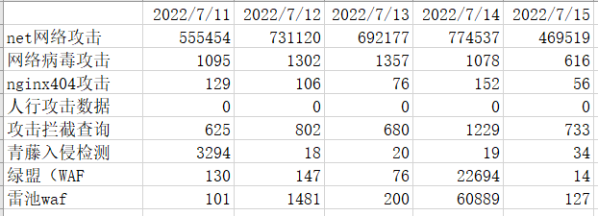
2022/07/08 本年第28周
序号 | 项目名称 | 现阶段研发目标 | 当前情况说明 | 负责人 | 计划上线时间 | 状态更新时间 | 存在问题及解决方案,下周工作重点
1 | 信息安全管理平台 | 1. 修改权限中心组织架构，取消同步除四川天府银行以外的组织架构，已完成。 2. 排查生产f5调用失败问题，发现是f5服务问题，胜哥已修改，持续跟进。已完成。 3. 排查大数据调用f5中间服务连接超时问题，已修复。增加连接超时时长。 4. 统计6月安全月报，统计7月4日安全攻击记录，已完成。 | 已完成 | 雷涛
2 | 信息安全管理平台 | 1. 迁移事件排查数据库，由es迁移到mySQL。完成60%。 2. 排查171.221.146.201封禁情况，排查之后确认为封禁。 3. 排查大数据迁移索引后超过1万条报错，解决措施修改索引最大返回值。 | 已完成 | 雷涛
3 | 信息安全管理平台 | 1. 测试事件排查迁移数据库，测试发流程和填写，已完成。 2. 完成数据迁移脚本开发，已完成测试。 3. 排查黑名单调用f5问题，已查询到ip在绿盟数据源中。 4. 关闭二次拦截规则，已完成。 | 已完成 | 雷涛
4 | 信息安全管理平台 | 1. 根据最新ip黑名单ui,优化ip黑名单增加ip记录，已完成。 2. 配合大数据测试广域网报警，攻击信息安全管理平台nginx。 3. 修改nginx配置，获取原始端服务请求原始ip,已完成。 4. 优化ip黑名单开发接口，异步调用f5防火墙，完成70%。 | 已完成 | 雷涛
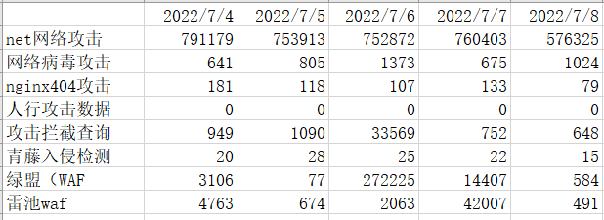
2022/07/01 本年第27周
序号 | 项目名称 | 现阶段研发目标 | 当前情况说明 | 负责人 | 计划上线时间 | 状态更新时间 | 存在问题及解决方案,下周工作重点
1 | 信息安全管理平台 | 攻防演练测试，测试攻击拦截是否成功，测试f5封禁ipv4以及ipv6,经测试封禁都成功，延迟很小，解封立即生效。 | 已完成 | 雷涛
2 | 信息安全管理平台 | 因大数据修改索引字段类型，修改数据可视化服务适配新的索引，以及修改数据可视化时间段查询，测试数据可视化。 | 已完成 | 雷涛
3 | 信息安全管理平台 | ip黑名单前后端联调测试，修复上线后的删除移除黑名单失效问题，因中间服务未调用f5删除，已修复上线并测试。 | 已完成 | 雷涛
4 | 信息安全管理平台 | 信息安全管理平台服务优化后上线及测试。 | 已完成 | 雷涛
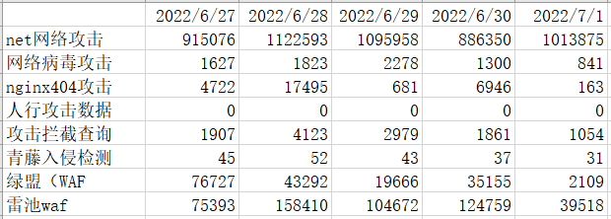
2022/06/24 本年第26周
序号 | 项目名称 | 现阶段研发目标 | 当前情况说明 | 负责人 | 计划上线时间 | 状态更新时间 | 存在问题及解决方案,下周工作重点
1 | 信息安全管理平台 | ip黑名单后端开发，完成ip黑名单新增、修改、查询后端开发，测试黑名单新增，查询，更新。 | 已完成 | 雷涛
2 | 信息安全管理平台 | 修改f5调用时校验ipv6、ip段校验，测试ipv6封禁、ip段添加封禁，经测试，f5调用ip封禁生效。 | 已完成 | 雷涛
3 | 信息安全管理平台 | 攻防测试演练，检验ip攻击封禁是否成功，测试数据可视化是否收集到数据，查看处置记录，检查绿盟waf数据，核对绿盟字段。 | 已完成 | 雷涛

2022/06/17 本年第25周
序号 | 项目名称 | 现阶段研发目标 | 当前情况说明 | 负责人 | 计划上线时间 | 状态更新时间 | 存在问题及解决方案,下周工作重点
1 | 信息安全管理平台 | 雷池waf数据可视化后端开发，前后端联调雷池数据可视化，增加拦截设备显示。数据可视化查询。 | 已完成 | 雷涛
2 | 信息安全管理平台 | f5防火墙调用测试，与大数据联调通过f5加黑ip,同刘海涛进行安全攻防演练测试。 | 已完成 | 雷涛
3 | 信息安全管理平台 | 信息安全管理平台服务上线部署，测试信息安全管理平台服务，修复上线过程中发现的问题，排查ip白名单是否准确问题，发现查询准确。 | 已完成 | 雷涛
4 | 信息安全管理平台 | 青藤入侵检查数据走流程化，测试上线后流程化。 | 已完成 | 雷涛
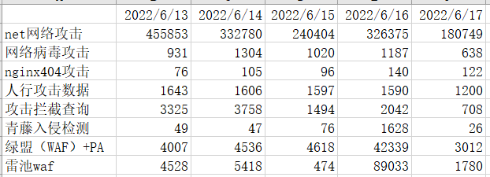
2022/06/10 本年第24周
序号 | 项目名称 | 现阶段研发目标 | 当前情况说明 | 负责人 | 计划上线时间 | 状态更新时间 | 存在问题及解决方案,下周工作重点
1 | 信息安全管理平台 | 测试新版架构登录模块，已完成登录，测试secops-datainterface服务移入新版架构，已完成50%,未完成测试。测试青藤入侵检测调用流程引擎发送消息。 | 已完成 | 雷涛
2 | 信息安全管理平台 | 修复fastjson低版本漏洞，升级到fastjson最新版本。以及修改升级之后导致拦截器获取header失效问题，已修复。 | 已完成 | 雷涛
3 | 信息安全管理平台 | 测试黑名单新增，增加封禁时长、封禁中不调用f5接口，修复IP黑名单判断增加封禁时间不准确问题，查找生产雷池数据没有问题，查找原因发现数据未到kafka。已修复。 | 已完成 | 雷涛
4 | 信息安全管理平台 | 雷池waf数据增加处置流程，后端可视化开发，前后端联调可视化，修复青藤数据可视化饼图查询bug，因为索引问题导致。 | 已完成 | 雷涛
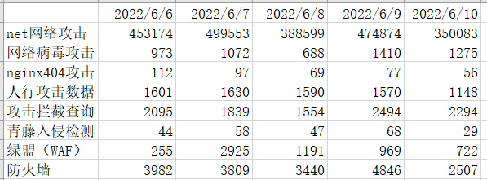
2022/06/02 本年第23周
序号 | 项目名称 | 现阶段研发目标 | 当前情况说明 | 负责人 | 计划上线时间 | 状态更新时间 | 存在问题及解决方案,下周工作重点
1 | 信息安全管理平台 | 完成ip黑名单后端库表设计，ip黑名单加黑，移除黑名单，黑名单table查询，其他服务调用接口开发，完成接口基本测试。 | 已完成 | 雷涛
2 | 信息安全管理平台 | 青藤入侵检测流程前后端联调，测试流程审批，回调修改状态。流程发起调试。 | 已完成 | 雷涛
3 | 信息安全管理平台 | 新版架构服务测试调整，调试登录。登录存在问题，需修改登录接口。下周修改登录接口。 | 未完成 | 雷涛
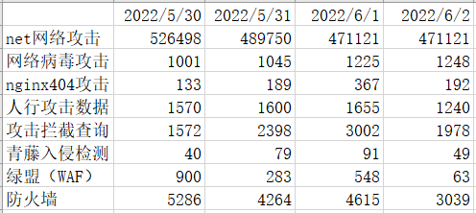
2022/05/29 本年第22周
序号 | 项目名称 | 现阶段研发目标 | 当前情况说明 | 负责人 | 计划上线时间 | 状态更新时间 | 存在问题及解决方案,下周工作重点
1 | 信息安全管理平台 | 数据可视化处置记录面板测试，前后端联调，修复测试过程中出现的问题。 | 已完成 | 雷涛
2 | 信息安全管理平台 | 信息安全管理平台运维上线，配合大数据服务上线。 | 已完成 | 雷涛
3 | 信息安全管理平台 | 青藤入侵检测数据流程化后端开发，对接流程引擎，测试流程调用，以及测试流程回调修改青藤数据状态。 | 已完成 | 雷涛
4 | 信息安全管理平台 | 新版架构服务网关优化，修改网关同时注册eureka注册中心和nacos注册中心，测试服务之间调用。 | 已完成 | 雷涛
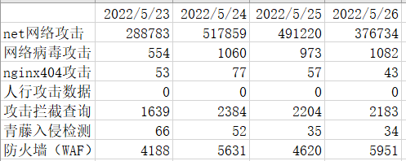
2022/05/20 本年第21周
序号 | 项目名称 | 现阶段研发目标 | 当前情况说明 | 负责人 | 计划上线时间 | 状态更新时间 | 存在问题及解决方案,下周工作重点
1 | 信息安全管理平台 | 数据可视化处置记录优化开发，开发面板数据视图，梳理每种攻击处置流程、拦截条件。前后端联调，优化。 | 已完成 | 雷涛
2 | 信息安全管理平台 | 安全事件录入模块后端开发，开发事件录入及查询，模板文件下载、导入、动态列进行数据导出。 | 已完成 | 雷涛
3 | 信息安全管理平台 | 大数据flink程序服务部分优化，处置记录写入增加攻击次数字段、辨别拦截次数、增加处置相关描述。 | 已完成 | 雷涛
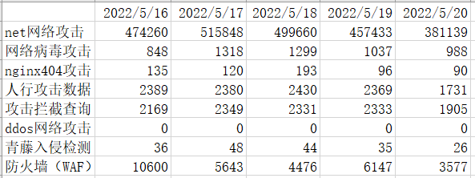
2022/05/07 本年第20周
序号 | 项目名称 | 现阶段研发目标 | 当前情况说明 | 负责人 | 计划上线时间 | 状态更新时间 | 存在问题及解决方案,下周工作重点
1 | 信息安全管理平台 | 数据可视化分厂商显示测试，修复长亭waf攻击类型和处置状态无法搜索问题，table列表增加字段排序管理。 | 已完成 | 雷涛
2 | 信息安全管理平台 | 整理新版架构代码upms/auth/commons服务依赖包，服务部署测试。 | 已完成 | 雷涛
3 | 信息安全管理平台 | 信息安全管理平台服务上线，攻防作战图网络调试，处置测试报告误提交回退问题，确定数据可视化展示优化需求，确定需要增加的字段。 | 已完成 | 雷涛
3 | 信息安全管理平台 | 增加青藤入侵检测走流程回调接口，已完成和流程引擎回调测试。 | 已完成 | 雷涛
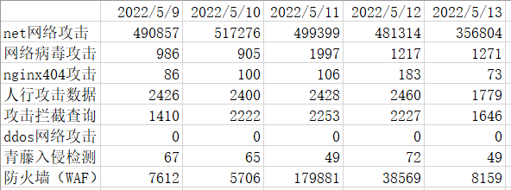
2022/05/07 本年第19周
序号 | 项目名称 | 现阶段研发目标 | 当前情况说明 | 负责人 | 计划上线时间 | 状态更新时间 | 存在问题及解决方案,下周工作重点
1 | 信息安全管理平台 | 数据可视化分厂商展示前后端联调，长亭waf数据联调，与长亭厂商人员对接数据测试。 | 已完成 | 雷涛
2 | 信息安全管理平台 | 青藤入侵检测数据生产查询bug查找，因青藤未推送数据造成索引未建立，查询报错。 | 已完成 | 雷涛
3 | 信息安全管理平台 | 核对数据可视化大数据处理延迟情况，通过查询核对复核预期范围，青藤入侵检测数据延迟问题已解决，调整青藤配置。 | 已完成 | 雷涛
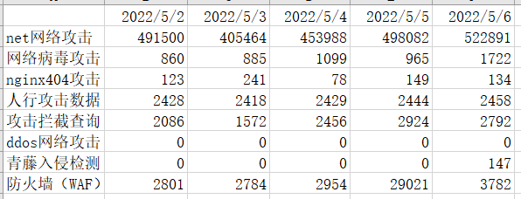
2022/04/29 本年第18周
序号 | 项目名称 | 现阶段研发目标 | 当前情况说明 | 负责人 | 计划上线时间 | 状态更新时间 | 存在问题及解决方案,下周工作重点
1 | 信息安全管理平台 | 数据可视化优化，增加处置规则合并，处置记录合并，已完成前后端联调并且上线生产。 | 已完成 | 雷涛
2 | 信息安全管理平台 | 数据可视化展示长亭waf数据后端开发，完成table列表开发、饼图、折线图开发。提供搜索。 | 已完成 | 雷涛
3 | 信息安全管理平台 | 数据可视化分厂商显示数据，后端已完成查询方式更改，根据厂商查询数据。 | 已完成 | 雷涛
4 | 信息安全管理平台 | 统计四月安全生产月报数据、信息安全管理平台数据可视化上线、生产容器预留内存调整。 | 已完成 | 雷涛
5 | 信息安全管理平台 | 协助刘海涛更改大数据代码及测试。 | 已完成 | 雷涛
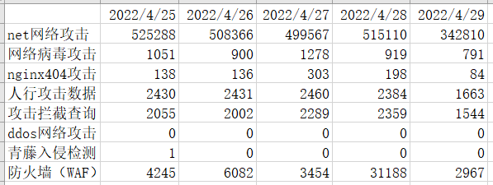
2022/04/22 本年第17周
序号 | 项目名称 | 现阶段研发目标 | 当前情况说明 | 负责人 | 计划上线时间 | 状态更新时间 | 存在问题及解决方案,下周工作重点
1 | 信息安全管理平台 | 完成生产消息中心发送邮件内容过大导致存入日志发生bug修复，消息队列重试导致邮件重复发送。修改数据库字段类型以及限制重试次数。 | 已完成 | 雷涛
2 | 信息安全管理平台 | 数据可视化延迟问题统计，根据生产数据以及原始日志对比，发现青藤入侵检测数据延迟较大，其余延迟都比较小。 | 已完成 | 雷涛 |  |  | 青藤延迟问题未解决，和祥林讨论跟踪解决。
3 | 信息安全管理平台 | 数据可视化测试，前后端联调。修复一些查询类的bug，以及中间服务优化更新。以及确定数据可视化优化需求。 | 已完成 | 雷涛 |  |  | 优化需求下周完成。
4 | 信息安全管理平台 | 信息安全管理平台服务更新上线，上线数据可视化模块，以及安全测试报告。 | 已完成 | 雷涛
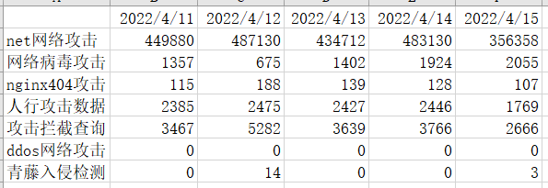
2022/04/15 本年第16周
序号 | 项目名称 | 现阶段研发目标 | 当前情况说明 | 负责人 | 计划上线时间 | 状态更新时间 | 存在问题及解决方案,下周工作重点
1 | 信息安全管理平台 | 青藤入侵检测增加环境字段，区分测试环境与研发环境，数据已通过syslog推送到生产环境，前后端已增加字段env并上线测试环境，可进行搜索，预计下周上线。 | 已完成 | 雷涛
2 | 信息安全管理平台 | 当系统报错反异常总是系统繁忙问题整改，已对常见的异常进行详细的捕获处理，最大程度减少系统繁忙。已在Commons公共包中进行统一处理异常捕获。 | 已完成 | 雷涛
3 | 信息安全管理平台 | 每个服务业务异常相关问题整改，完善业务异常整改文档，已和后端人员沟通并把文档传递给后端人员。 | 已完成 | 雷涛
4 | 信息安全管理平台 | 数据可视化相关问题，和前端人员核对数据可视化相关字段，以及测试中发现bug修复。已联调完成，预计下周上线。 | 已完成 | 雷涛
5 | 信息安全管理平台 | 对commons公共依赖包中库博扫描出的严重漏洞进行修复，已完成漏洞修复，对误报的漏洞进行忽略处理。 | 已完成 | 雷涛
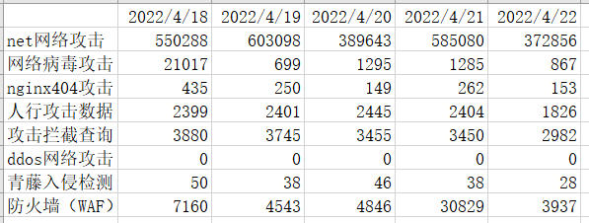
2022/04/08 本年第15周
序号 | 项目名称 | 现阶段研发目标 | 当前情况说明 | 负责人 | 计划上线时间 | 状态更新时间 | 存在问题及解决方案,下周工作重点
1 | 信息安全管理平台 | 数据可视化前后端联调，确定各种攻击及拦截字段，处置记录相关接口。服务联调测试。 | 已完成 | 雷涛
2 | 信息安全管理平台 | 修改apollo中服务配置文件，修改服务注册及服务发现时间，增加服务高可用新能。 | 已完成 | 雷涛
3 | 信息安全管理平台 | 修改测试环境发送天府安逸url打不开问题，http修改为https,已完成更换及测试。修复测试环境record服务不可用问题。 | 已完成 | 雷涛
4 | 信息安全管理平台 | 修复部分库博扫描出的安全漏洞，已完成Commons中部分代码漏洞修复。整理信息安全管理平台用户信息脏数据，已移除。 | 已完成 | 雷涛

2022/04/02 本年第14周
序号 | 项目名称 | 现阶段研发目标 | 当前情况说明 | 负责人 | 计划上线时间 | 状态更新时间 | 存在问题及解决方案,下周工作重点
1 | 信息安全管理平台 | 1.完善安全规范，测试环境信息安全管理平台服务采用普通用户启动包含自研服务、中间件服务。 | 已完成 | 雷涛
2 | 信息安全管理平台 | 2.修复信息安全管理平台所有服务使用到的log4j2、fastjson低版本漏洞，已完修复及部署测试环境。 | 已完成 | 雷涛
3 | 信息安全管理平台 | 3.优化密码加密处理，用户密码加密之后二级加密，以用户名作为盐值。 | 已完成 | 雷涛
4 | 信息安全管理平台 | 数据可视化模块，与前端核对字段，增加拦截状态、告警状态搜索、优化中间服务查询功能、优化echarts图标模块查询。 | 已完成 | 雷涛
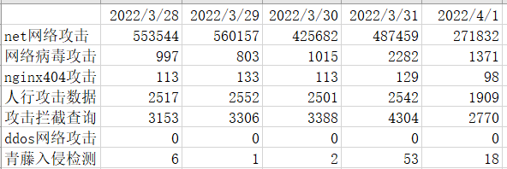
2022/03/25 本年第13周
序号 | 项目名称 | 现阶段研发目标 | 当前情况说明 | 负责人 | 计划上线时间 | 状态更新时间 | 存在问题及解决方案,下周工作重点
1 | 信息安全管理平台 | 1.信息安全管理平台各个服务配置文件进行加密，配置文件中重要信息加密，如数据库信息、redis密码等。采用jasypt加密。已完成研发及测试环境加密。 | 已完成 | 雷涛
2 | 信息安全管理平台 | 2.数据可视化模块，确定数据可视化处置状态相关字段，拦截状态及告警状态。由黄海波增加字段存入es.数据可视化后端关于处置相关开发。 | 完成85% | 雷涛
3 | 信息安全管理平台 | 3.信息安全管理平台上线任务，搜索优化，安全测试报告优化、事件排查模板。 | 已完成 | 雷涛
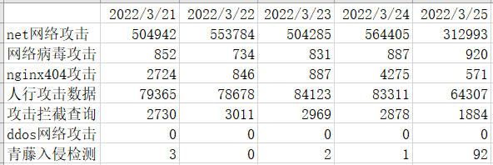
2022/03/18 本年第12周
序号 | 项目名称 | 现阶段研发目标 | 当前情况说明 | 负责人 | 计划上线时间 | 状态更新时间 | 存在问题及解决方案,下周工作重点
1 | 信息安全管理平台 | 1.测试青藤入侵检测数据推送至生产环境，备注测试环境数据，已完成 | 已完成 | 雷涛
2 | 信息安全管理平台 | 2.生产环境青藤扫描漏洞爬取存入es,已完成各批次青藤扫描漏洞数据存入ES库。 | 已完成 | 雷涛
3 | 信息安全管理平台 | 3.安全事件排查模块，增加安全事件排查模板，完成后端代码开发，前后端联调，已部署到研发环境。 | 已完成 | 雷涛
4 | 信息安全管理平台 | 4.数据可视化模块，确定数据可视化相关字段，开发后端数据可视化服务，优化查询。增加waf模块内容。 | 已完成70% | 雷涛

2022/03/11 本年第10周
序号 | 项目名称 | 现阶段研发目标 | 当前情况说明 | 负责人 | 计划上线时间 | 状态更新时间 | 存在问题及解决方案,下周工作重点
1 | 信息安全管理平台 | 1.确定青藤入侵检测数据推送没有问题，已配置安全小组接收人员，成功实时推送消息 | 已完成 | 雷涛
2 | 信息安全管理平台 | 2.青藤漏洞扫描数据，从青藤系统爬取数据存入es,已完成代码开发并测试，每天上班之前完成数据爬取。 | 已完成 | 雷涛
3 | 信息安全管理平台 | 3.信息安全管理平台维护上线，完成各项上线任务。 | 已完成 | 雷涛
4 | 信息安全管理平台 | 4.优化数据可视化、事件排查字段搜索，数据字典增加一次查询多种类型字典值。 | 已完成 | 雷涛
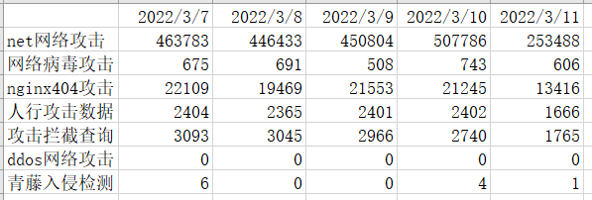
2022/03/06 本年第9周
序号 | 项目名称 | 现阶段研发目标 | 当前情况说明 | 负责人 | 计划上线时间 | 状态更新时间 | 存在问题及解决方案,下周工作重点
1 | 信息安全管理平台 | 1.青藤入侵检测消息推送天府安逸，已完成部署生产环境。 | 已完成 | 雷涛 |  |  | 消息暂时记录日志，周一确定消息内容没有问题添加消息接收人推送消息。
2 | 信息安全管理平台 | 2.青藤入侵检测数据可视化，已完成开发及前后端联调，部署到生产环境。 | 已完成 | 雷涛
3 | 信息安全管理平台 | 3.信息安全管理平台维护上线，完成各项上线任务。 | 已完成 | 雷涛
4 | 信息安全管理平台 | 优化排查任务某个字段可以多个值匹配查询，紧急程度字段、状态字段、接收人字段。 | 已完成 | 雷涛
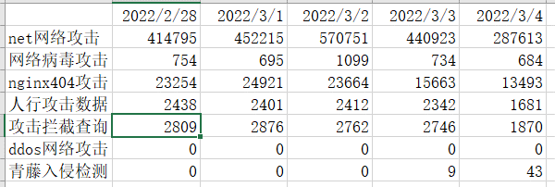
2022/02/26 本年第8周
序号 | 项目名称 | 现阶段研发目标 | 当前情况说明 | 负责人 | 计划上线时间 | 状态更新时间 | 存在问题及解决方案,下周工作重点
1 | 信息安全管理平台 | 1.青藤入侵检测发现的漏洞消息推送，已完成后端代码开发及测试，消息可推送至天府安逸与微信。服务已部署至测试环境。 |  | 雷涛 |  |  | 发现青藤系统bug，入侵检测本地内核查询接口404，时间区间查询当前时间点往前推小于1000秒，部门前后报参数异常。已反馈青藤运维人员。
2 | 信息安全管理平台 | 1.数据可视化准确性测试，发现白名单关键字查询bug，时间区间查询startTime与endTime相同无法查询数据bug，已对接中间服务修复完成。已保证功能的准确性。 |  | 雷涛 |  |  | 前端限制默认查询当天时间传参未完成，已给前端人员传达。
3 | 信息安全管理平台 | 信息安全管理平台上线，完成办公网络部署，上下sec文切换。系统监控日志推送kafka、hr系统用户生产定时同步、云桌面用户生产定时同步、事件排查优化上线、消息总线更换。 | 已完成 | 雷涛
4 | 信息安全管理平台 | 消息中心邮件发送渠道优化，增加自定义邮件主题，增加发送附件。 | 已完成 | 雷涛

2022/02/18 本年第7周
序号 | 项目名称 | 现阶段研发目标 | 当前情况说明 | 负责人 | 计划上线时间 | 状态更新时间 | 存在问题及解决方案,下周工作重点
1 | 信息安全管理平台 | 1.信息安全管理平台服务测试用例编写，已完成100%。 2.信息安全管理平台生产前端代码更新，增加消息安逸模板111145，完成100% |  | 雷涛
2 | 信息安全管理平台 | 1. 解决前端GET请求后端服务报错400问题，配置tomcat不检验特殊字符，完成率100% 2. 配合大数据，容器，完成信息安全管理平台容器日志输出至kafka大数据平台，最终原因配置问题导致，已完成修复！完成率100% |  | 雷涛
3 | 信息安全管理平台 | 1. 修改信息安全管理平台日志依赖输出至kafka,已完成输出并部署到测试环境，主要服务已完成更改。 2. 排查生产opm消息回调失败问题，通过排查发现由于jra未取消检验时间导致创建工单失败，完成率100% |  | 雷涛
4 | 信息安全管理平台 | 1. 测试同步内管用户到信息安全管理平台， 并优化权限中心新增用户，已完成100% 2.分析数据可视化新增需求，对青藤漏洞扫描数据处理。 |  | 雷涛
“安全运营平台数据统计： 202-02-14 星期一 2022-02-15 星期二 2022-02-16 星期三 2022-02-17 星期四 2022-02-18 星期五 人行数据 2412 条 人行数据 2025 条 人行数据 985 条 人行数据 2406 条 人行数据 1723 条 网络病毒攻击 741 条 网络病毒攻击 923 条 网络病毒攻击 1083 条 网络病毒攻击 676 条 网络病毒攻击 588 条 net网络攻击 423908 条 net网络攻击 452965 条 net网络攻击 195526 条 net网络攻击 367880 条 net网络攻击 400360 条 nginx攻击 21735 条 nginx攻击 34021 条 nginx攻击 32889 条 nginx攻击 23875 条 nginx攻击 17235 条 拦截查询 3441 条 拦截查询 3072 条 拦截查询 3030 条 拦截查询 2515 条 拦截查询 1935 条 ddos网络攻击 0 条 ddos网络攻击 0 条 ddos网络攻击 0 条 ddos网络攻击 0 条 ddos网络攻击 0 条”
2022/02/11 本年第6周
序号 | 项目名称 | 现阶段研发目标 | 当前情况说明 | 负责人 | 计划上线时间 | 状态更新时间 | 存在问题及解决方案,下周工作重点
1 | 信息安全管理平台 | 信息安全管理平台网关与权限中心消息总线更换。 | 由以前采用rabbitmq更换成rocketmq,已更换完成并测试。部署到研发与测试环境 | 雷涛
2 | 信息安全管理平台 | 权限中心增加定时任务，同步云桌面用户信息到信息安全管理平台 | 已完成开发并测试，测试同步hr用户信息，部署到研发与测试并启动定时同步任务 | 雷涛 |  |  | 下周联系云桌面账号管理开发人员，连接生产同步。
3 | 信息安全管理平台 | 安全事件排查优化 | 增加描述与简述内容回传表单，修复生产h5不可用bug，增加多个文件上传。 | 雷涛
4 | 信息安全管理平台 | 数据可视化优化 | 优化数据可视化查询问题，增加多线程异步查询。缩减返回数据时间。优化后等待时间明显缩短。 | 雷涛
4 | 信息安全管理平台 | es查询中间服务 | 同es查询中间服务负责人联调，并对中间服务优化。已部署发版到生产。 | 雷涛
“安全运营平台数据统计： 202-01-24 星期一 2022-01-25 星期二 2022-01-26 星期三 2022-01-27 星期四 2022-01-28 星期五 人行数据 2401 条 人行数据 2413 条 人行数据 2462 条 人行数据 2474 条 人行数据 1633 条 网络病毒攻击 848 条 网络病毒攻击 637 条 网络病毒攻击 793 条 网络病毒攻击 586 条 网络病毒攻击 554 条 net网络攻击 21180 条 net网络攻击 22648 条 net网络攻击 22672 条 net网络攻击 22715 条 net网络攻击 15151 条 nginx攻击 21180 条 nginx攻击 22648 条 nginx攻击 22672 条 nginx攻击 22715 条 nginx攻击 15265 条 拦截查询 2959 条 拦截查询 2916 条 拦截查询 3031 条 拦截查询 2926 条 拦截查询 1733 条 ddos网络攻击 0 条 ddos网络攻击 0 条 ddos网络攻击 0 条 ddos网络攻击 0 条 ddos网络攻击 0 条”
2022/01/21 本年第4周
序号 | 项目名称 | 现阶段研发目标 | 当前情况说明 | 负责人 | 计划上线时间 | 状态更新时间 | 存在问题及解决方案,下周工作重点
1 | 信息安全管理平台 | 1.数据可视化增加状态字段开发。 2.整理接口文档。 3.日志输出至kafka。 | 2022-01-24 星期一 | 雷涛
2 | 信息安全管理平台 | 1.信息安全管理平台接口文档数据完成。 2.数据可视化后端开发。 3.数据可视化联调。 | 2022-01-25 星期二 | 雷涛
3 | 信息安全管理平台 | 1.数据可视化前后端联调。 2.整理shell脚本，加入开机自启。 3.整理日志输出至kafka | 2022-01-26 星期三 | 雷涛
4 | 信息安全管理平台 | 1.信息安全管理平台上线 2.数据可视化增加原始数据增加状态字段。 3.生产增加服务管理脚本。 | 2022-01-27 星期四 | 雷涛 |  |  | 完成
4 | 信息安全管理平台 | 1.数据可视化上线，优化处置状态。 2.数据可视化字段不统一问题修改。 3.生产增加服务监控启动脚本。 | 2022-01-28 星期五 | 雷涛 |  |  | 完成
“安全运营平台数据统计： 202-01-24 星期一 2022-01-25 星期二 2022-01-26 星期三 2022-01-27 星期四 2022-01-28 星期五 人行数据 2429 条 人行数据 2420 条 人行数据 2384 条 人行数据 2428 条 人行数据 2429 条 网络病毒攻击 870 条 网络病毒攻击 869 条 网络病毒攻击 1095 条 网络病毒攻击 839 条 网络病毒攻击 814 条 net网络攻击 550496 条 net网络攻击 558244 条 net网络攻击 428670 条 net网络攻击 495823 条 net网络攻击 572333 条 nginx攻击 22028 条 nginx攻击 23470 条 nginx攻击 22843 条 nginx攻击 23374 条 nginx攻击 22212 条 拦截查询 0 条 拦截查询 0 条 拦截查询 7 条 拦截查询 1477 条 拦截查询 2513 条 ddos网络攻击 0 条 ddos网络攻击 0 条 ddos网络攻击 0 条 ddos网络攻击 0 条 ddos网络攻击 0 条”
2022/01/21 本年第3周
序号 | 项目名称 | 现阶段研发目标 | 当前情况说明 | 负责人 | 计划上线时间 | 状态更新时间 | 存在问题及解决方案,下周工作重点
1 | 信息安全管理平台 | 1.网关增加第一次登录改密校验，完成80%。 2.网关增加sql过滤，完成50%。 3.熟悉接口文档格式。 | 2022-01-17 星期一 | 雷涛
2 | 信息安全管理平台 | 1.前后端联调第一次登录改密，已完成！ 2.网关根据url增加参数检验，已完成！ 3.消息中心增加防止消息大量重复发送！完成30% | 2022-01-18 星期二 | 雷涛
3 | 信息安全管理平台 | 1.协助处理系统监控log4f2日志推送至大数据日志平台。 2.消息中心增加消息重复发送过滤，完成80% 3.修复网关空指针异常报系统错误。 | 2022-01-19 星期三 | 雷涛
4 | 信息安全管理平台 | 1.测试消息中心控制消息重复发送，完成。 2.确定数据可视化增加字段，索引。 3.梳理权限中心接口文档。 | 2022-01-20 星期四 | 雷涛 |  |  | 完成
4 | 信息安全管理平台 | 1.数据可视化增加处置方式开发。 2.优化网关日志消息总线。 3.修复判断极验是否可用bug。 4.优化管理员重置密码bug。 | 2022-01-21 星期五 | 雷涛 |  |  | 完成
“安全运营平台数据统计： 202-01-17 星期一 2022-01-18 星期二 2022-01-19 星期三 2022-01-20 星期四 2022-01-21 星期五 应用日志告警 156 条 应用日志告警 230 条 应用日志告警 54 条 应用日志告警 54 条 应用日志告警 263 条 人行数据 2472 条 人行数据 2401 条 人行数据 2430 条 人行数据 2446 条 人行数据 1916 条 网络病毒攻击 0 条 网络病毒攻击 0 条 网络病毒攻击 265 条 网络病毒攻击 783 条 网络病毒攻击 548 条 net网络攻击 0 条 net网络攻击 0 条 net网络攻击 196759 条 net网络攻击 516941 条 net网络攻击 349816 条 nginx攻击 20405 条 nginx攻击 22030 条 nginx攻击 21730 条 nginx攻击 25704 条 nginx攻击 19386 条 拦截查询 1919 条 拦截查询 1902 条 拦截查询 2506 条 拦截查询 2773 条 拦截查询 2072 条 ddos网络攻击 0 条 ddos网络攻击 0 条 ddos网络攻击 0 条 ddos网络攻击 0 条 ddos网络攻击 0 条”
2022/01/14 本年第2周
序号 | 项目名称 | 现阶段研发目标 | 当前情况说明 | 负责人 | 计划上线时间 | 状态更新时间 | 存在问题及解决方案,下周工作重点
1 | 信息安全管理平台 | 1.数据可视化饼图拦截管理增加条件搜索。 2.数据可视化修复bug获取处置方式。 3.全量事件一期数据补录测试。 4.优化排查事件处置状态。 | 2022-01-10 星期一 | 雷涛 |  |  | 目标系统拦截未增加
2 | 信息安全管理平台 | 1.修复生产处置方式录入报错bug 2.完成echars饼图优化，增加搜索，并发查询。 | 2022-01-11 星期二 | 雷涛 |  |  | 完成
3 | 信息安全管理平台 | 1.修复生产权限不足问题。 2.测试数据可视化。 3.修复数据可视化bug，原始数据列表查询，获取处置详情。 | 2022-01-12 星期三 | 雷涛
4 | 信息安全管理平台 | 1.修复处置中心排查任务到期更新问题，防止误更新人员总数，专项总数。 2.整理生产一期事件排查数据同步至二期。 3.优化数据可视化获取处置方式搜索。 4.优化echars饼图mysql数据聚合。 | 2022-01-13 星期四 | 雷涛 |  |  | 完成
4 | 信息安全管理平台 | 1.核对生产数据可视化数据。 2数据可视化修复返回数据类型不对问题。 3.网关增加过滤用户第一次登录改密。 | 2022-01-14 星期五 | 雷涛 |  |  | 完成
安全运营平台数据统计： 202-01-03 星期一 2022-01-04 星期二 2022-01-05 星期三 2022-01-06 星期四 2022-01-07 星期五 应用日志告警 50 条 应用日志告警 166 条 应用日志告警 109 条 应用日志告警 373 条 应用日志告警 65 条 网络攻击告警 120 条 网络攻击告警 380 条 网络攻击告警 446 条 网络攻击告警 699 条 网络攻击告警 248 条 网络病毒攻击 1183 条 网络病毒攻击 433 条 网络病毒攻击 1082 条 网络病毒攻击 1023 条 网络病毒攻击 660 条 net网络攻击 591103 条 net网络攻击 541126 条 net网络攻击 540877 条 net网络攻击 487061 条 net网络攻击 344229 条 nginx攻击 6640 条 nginx攻击 15778 条 nginx攻击 22735 条 nginx攻击 29090 条 nginx攻击 13818 条 拦截查询 2852 条 拦截查询 2892 条 拦截查询 2723 条 拦截查询 2835 条 拦截查询 1975 条 ddos网络攻击 0 条 ddos网络攻击 0 条 ddos网络攻击 0 条 ddos网络攻击 0 条 ddos网络攻击 0 条"
2022/01/09 本年第1周
序号 | 项目名称 | 现阶段研发目标 | 当前情况说明 | 负责人 | 计划上线时间 | 状态更新时间 | 存在问题及解决方案,下周工作重点
t | 信息安全管理平台 | 数据可视化图形展示优化，echars饼图，风险源增加了条件搜索。 |  | 雷涛 |  |  | 拦截管理未完成
2 | 信息安全管理平台 | 数据可视化生产上线 |  | 雷涛 |  |  | 完成
3 | 信息安全管理平台 | 数据可视化优化，同大数据优化es查询设置最大返回，优化数据排序 |  | 雷涛 |  |  | 数据量很大，建议增加限制，展示最近一月数据，以便数据分析。
4 | 信息安全管理平台 | 全量事件优化查询，es索引mapping建立优化 |  | 雷涛 |  |  | 完成
“安全运营平台数据统计： 202-01-10 星期一 2022-01-11 星期二 2022-01-12 星期三 2022-01-13 星期四 2022-01-14 星期五 应用日志告警 156 条 应用日志告警 230 条 应用日志告警 54 条 应用日志告警 54 条 应用日志告警 263 条 网络攻击告警 319 条 网络攻击告警 240 条 网络攻击告警 327 条 网络攻击告警 384 条 网络攻击告警 357 条 网络病毒攻击 882 条 网络病毒攻击 793 条 网络病毒攻击 945 条 网络病毒攻击 675 条 网络病毒攻击 861 条 net网络攻击 470173 条 net网络攻击 525159 条 net网络攻击 505448 条 net网络攻击 446941 条 net网络攻击 342159 条 nginx攻击 16058 条 nginx攻击 16686 条 nginx攻击 17339 条 nginx攻击 18559 条 nginx攻击 16505 条 拦截查询 2775 条 拦截查询 2619 条 拦截查询 3233 条 拦截查询 2584 条 拦截查询 1810 条 ddos网络攻击 0 条 ddos网络攻击 0 条 ddos网络攻击 0 条 ddos网络攻击 0 条 ddos网络攻击 0 条”
2021/12/31 本年第53周
序号 | 项目名称 | 现阶段研发目标 | 当前情况说明 | 负责人 | 计划上线时间 | 状态更新时间 | 存在问题及解决方案,下周工作重点
t | 信息安全管理平台 | 数据可视化模块，优化echarts饼图数据 |  | 雷涛 |  |  | 完成
2 | 信息安全管理平台 | 数据可视化前后端联调，确定事件渠道字段内容。 |  | 雷涛 |  |  | 完成
3 | 信息安全管理平台 | 安全事件排查联调，优化服务 |  | 雷涛 |  |  | 完成
4 | 信息安全管理平台 | 封装安全平台认证接口 |  | 雷涛 |  |  | 完成
20211231 安全运营平台数据统计： 2021-12-27 星期一 2021-12-28 星期二 2021-12-29 星期三 2021-12-30 星期四 2021-12-31 星期五 应用日志告警 194条 应用日志告警 148条 应用日志告警 219条 应用日志告警 229条 应用日志告警 131条 网络攻击告警 300条 网络攻击告警 357条 网络攻击告警 36条 网络攻击告警 449条 网络攻击告警 298条 网络病毒攻击 484条 网络病毒攻击 750条 网络病毒攻击 87条 网络病毒攻击 815条 网络病毒攻击 858条 net网络攻击 454902条 net网络攻击 538118条 net网络攻击 483357条 net网络攻击 519014条 net网络攻击 399409条 nginx攻击 11821条 nginx攻击 10651 条 nginx攻击 11424条 nginx攻击 10113条 nginx攻击 7149条 拦截查询 2862条 拦截查询 2992 条 拦截查询 2923条 拦截查询 2925条 拦截查询 1875条 ddos网络攻击 0条 ddos网络攻击 0 条 ddos网络攻击 0条 ddos网络攻击 0条 ddos网络攻击 0条
2021/12/23 本年第52周
序号 | 项目名称 | 现阶段研发目标 | 当前情况说明 | 负责人 | 计划上线时间 | 状态更新时间 | 存在问题及解决方案,下周工作重点
1 | 信息安全管理平台 | 优化权限中心修改用户角色，动态刷新用户权限 |  | 雷涛 |  |  | 完成
2 | 信息安全管理平台 | 数据可视化后端开发，前后端联调，与大数据核对索引字段。 |  | 雷涛 |  |  | 完成
3 | 信息安全管理平台 | 数据可视化模块，饼图模块增nginx,人行数据。 |  | 雷涛 |  |  | 完成
安全运营平台数据统计： 2021-12-20 星期一 2021-12-21 星期二 2021-12-22 星期三 2021-12-23 星期四 应用日志告警 234条 应用日志告警 155条 应用日志告警 278条 应用日志告警 379条 网络攻击告警 255条 网络攻击告警 358 条 网络攻击告警 335 条 网络攻击告警 393 条 网络病毒攻击 1033条 网络病毒攻击 909 条 网络病毒攻击 908 条 网络病毒攻击 1071 条 net网络攻击 472034条 net网络攻击 943877 条 net网络攻击 692344 条 net网络攻击 479824 条 nginx攻击 36624条 nginx攻击 1765847 条 nginx攻击 1304323 条 nginx攻击 22249 条 拦截查询 3434条 拦截查询 3364 条 拦截查询 2921 条 拦截查询 2335 条 ddos网络攻击 0条 ddos网络攻击 0 条 ddos网络攻击 0 条 ddos网络攻击 0 条
2021/12/19 本年第51周
序号 | 项目名称 | 现阶段研发目标 | 当前情况说明 | 负责人 | 计划上线时间 | 状态更新时间 | 存在问题及解决方案,下周工作重点
1 | 信息安全管理平台 | 完成文档中台文件预览开发，以及前后端联调 |  | 雷涛 |  |  | 完成
2 | 信息安全管理平台 | 统一登录平台天府安逸第一次扫码登录改密前后端联调 |  | 雷涛 |  |  | 完成
3 | 信息安全管理平台 | 安全事件排查二期后端优化，优化文件信息 |  | 雷涛 |  |  | 完成
4 | 信息安全管理平台 | 信息安全管理平台优化之后生产上线 |  | 雷涛 |  |  | 完成
4 | 信息安全管理平台 | 可视化模块，风险源开发 |  | 雷涛 |  |  | 完成
安全运营平台数据统计： 2021-12-13 星期一 2021-12-14 星期二 2021-12-15 星期三 2021-12-16 星期四 2021-12-17 星期五 应用日志告警 111条 应用日志告警 370条 应用日志告警 135条 应用日志告警 263条 应用日志告警 1025条 网络攻击告警 1747条 网络攻击告警 1608 条 网络攻击告警 767 条 网络攻击告警 807 条 网络攻击告警 394 条 网络病毒攻击 1182条 网络病毒攻击 1023 条 网络病毒攻击 217 条 网络病毒攻击 931 条 网络病毒攻击 837 条 net网络攻击 518866条 net网络攻击 568203 条 net网络攻击 221211 条 net网络攻击 404657 条 net网络攻击 315350 条 nginx攻击 14085条 nginx攻击 14188 条 nginx攻击 13765 条 nginx攻击 18346 条 nginx攻击 10508 条 拦截查询 5169条 拦截查询 4783 条 拦截查询 3488 条 拦截查询 2653 条 拦截查询 2037 条 ddos网络攻击 0条 ddos网络攻击 0 条 ddos网络攻击 0 条 ddos网络攻击 0 条 ddos网络攻击 0 条
2021/12/12 本年第50周
序号 | 项目名称 | 现阶段研发目标 | 当前情况说明 | 负责人 | 计划上线时间 | 状态更新时间 | 存在问题及解决方案,下周工作重点
1 | 信息安全管理平台 | 开发安全事件排查一期，对接文档中台预览附件。 |  | 雷涛 |  |  | 完成70%
2 | 信息安全管理平台 | 排查安全事件一期消息重复发送问题，因表单服务状态更新失败导致，已修复 |  | 雷涛 |  |  | 完成
3 | 信息安全管理平台 | 权限中心用户自助修改重置密码及解锁增加极验校验，统一错误处理。 |  | 雷涛 |  |  | 完成
4 | 信息安全管理平台 | 安全事件二期排查前后端联调，已完成基本联调，可以发起完整流程。 |  | 雷涛 |  |  | 完成
安全运营平台数据统计： 2021-11-29 星期一 2021-11-30 星期二 2021-11-30 星期三 2021-12-02 星期四 2021-12-03 星期五 应用日志告警 219条 应用日志告警 678条 应用日志告警 561条 应用日志告警 327条 应用日志告警 193条 网络攻击告警 836条 网络攻击告警 1507 条 网络攻击告警 470 条 网络攻击告警 1740 条 网络攻击告警 364 条 网络病毒攻击 931条 网络病毒攻击 935 条 网络病毒攻击 887 条 网络病毒攻击 1020 条 网络病毒攻击 595 条 net网络攻击 336471条 net网络攻击 325353 条 net网络攻击 272847 条 net网络攻击 527950 条 net网络攻击 426169 条 nginx攻击 16033条 nginx攻击 14954 条 nginx攻击 12994 条 nginx攻击 14668 条 nginx攻击 10804 条 拦截查询 4882条 拦截查询 4957 条 拦截查询 4154 条 拦截查询 6093 条 拦截查询 3180 条 ddos网络攻击 0条 ddos网络攻击 0 条 ddos网络攻击 0 条 ddos网络攻击 0 条 ddos网络攻击 0 条
2021/12/05 本年第49周
序号 | 项目名称 | 现阶段研发目标 | 当前情况说明 | 负责人 | 计划上线时间 | 状态更新时间 | 存在问题及解决方案,下周工作重点
1 | 信息安全管理平台 | 前后端联调网关验签，修复验签失败bug |  | 雷涛 |  |  | 完成
2 | 信息安全管理平台 | 安全测试bug修复，同步安全平台用户数据，天府安逸扫描登录上线。 |  | 雷涛 |  |  | 完成
3 | 信息安全管理平台 | 安全事件二期排查开发，前后端联调 |  | 雷涛 |  |  | 完成80%
安全运营平台数据统计： 2021-11-29 星期一 2021-11-30 星期二 2021-11-30 星期三 2021-12-02 星期四 2021-12-03 星期五 应用日志告警 79条 应用日志告警 45条 应用日志告警 228条 应用日志告警 191条 应用日志告警 303条 网络攻击告警 830条 网络攻击告警 666条 网络攻击告警 613条 网络攻击告警 1524条 网络攻击告警 907条 网络病毒攻击 1053条 网络病毒攻击 363条 网络病毒攻击 745条 网络病毒攻击 1205条 网络病毒攻击 1046条 net网络攻击 331670条 net网络攻击 246093条 net网络攻击 424157条 net网络攻击 381450条 net网络攻击 287630条 nginx攻击 13541条 nginx攻击 13929条 nginx攻击 302013条 nginx攻击 70316条 nginx攻击 14144条 拦截查询 3357条 拦截查询 3422条 拦截查询 4790条 拦截查询 4625条 拦截查询 3375条 ddos网络攻击 17158条 ddos网络攻击 17360条 ddos网络攻击 165条 ddos网络攻击 0条 ddos网络攻击 0条
2021/11/26 本年第48周
序号 | 项目名称 | 现阶段研发目标 | 当前情况说明 | 负责人 | 计划上线时间 | 状态更新时间 | 存在问题及解决方案,下周工作重点
1 | 信息安全管理平台 | 权限中心用户重置密码报400bug修复，管理员重置用户取消密码强度校验 |  | 雷涛 |  |  | 完成
2 | 信息安全管理平台 | 处理网关签名验签，研发环境开启验签，前后端联调及验签失败问题修复 |  | 雷涛 |  |  | 完成
3 | 信息安全管理平台 | 安全平台同步用户数据到信息安全管理平台调试及bug修复 |  | 雷涛 |  |  | 完成
4 | 信息安全管理平台 | 安全事件排查二期开发 | 1.完成全量事件列表及录入后端开发 2.排查任务列表及创建模块开发 3.排查任务模块消息发送开发 | 雷涛 |  |  | 1.前后端联调 2.任务完成时消息发送 3.同步表单form消息队列信息
安全运营平台数据统计：1.应用日志告警1019条 2.网络病毒攻击1658条 3.网络攻击1887602条 4.网络攻击告警4658条 5.ddos攻击103820条 6.nginx攻击88910条 7.系统用户18人 8.拦截查询29290条
2021/11/19 本年第46周
序号 | 项目名称 | 现阶段研发目标 | 当前情况说明 | 负责人 | 计划上线时间 | 状态更新时间 | 存在问题及解决方案,下周工作重点
1 | 信息安全管理平台 | 测试环境站内消息异常修复，重启网关刷新配置。 |  | 雷涛 |  |  | 完成
2 | 信息安全管理平台 | 处理权限中心根据角色查询用户不存在报错问题 |  | 雷涛 |  |  | 完成
3 | 信息安全管理平台 | 信息安全管理平台全量事件整体流程测试，服务优化，灰度上线 |  | 雷涛 |  |  | 完成
4 | 信息安全管理平台 | 同步安全平台用户数据到信息安全管理平台，安全事件排查二期设计梳理，接口文档梳理，配合信息安全管理平台安全测试。 |  | 雷涛 |  |  | 完成
安全运营平台数据统计：1.应用日志告警1266条 2.网络病毒攻击6713条 3.网络攻击2289125条 4.网络攻击告警6635条 5.ddos攻击117617条 6.nginx攻击89701条 7.系统用户18人 8.拦截查询28478条
2021/11/14 本年第45周
序号 | 项目名称 | 现阶段研发目标 | 当前情况说明 | 负责人 | 计划上线时间 | 状态更新时间 | 存在问题及解决方案,下周工作重点
1 | 信息安全管理平台 | 全量事件 | 优化全量事件代码结构，为二期安全事件排查开发做准备，思考安全事件二期设计，熟悉表单服务模块设计。 | 雷涛 |  |  | 完成
2 | 信息安全管理平台 | 站内消息模块 | 优化站内消息查询，增加消息类型 | 雷涛 |  |  | 完成
3 | OPM | OPM服务更新 | 配合opm负责人员更新生产服务 | 雷涛 |  |  | 完成
安全运营平台数据统计：1.应用日志告警1309条 2.网络病毒攻击6966条 3.网络攻击2367178条 4.网络攻击告警3214条 5.ddos攻击117345条 6.nginx攻击144898条 7.系统用户18人 8.拦截查询35109条
2021/11/05 本年第44周
序号 | 项目名称 | 现阶段研发目标 | 当前情况说明 | 负责人 | 计划上线时间 | 状态更新时间 | 存在问题及解决方案,下周工作重点
1 | 信息安全管理平台 | 全量事件bug修复 | 1.全量事件查询报错问题，因rest-high-level-client与es版本不匹配造成，已更新版本修复。 2.安全事件已有策略展示未返回处置人修复。 | 雷涛 |  |  | 完成
2 | 信息安全管理平台 | 安全事件排查模块 | 1.对接消息中心建立消息模板 2.安全事件排查流程调试优化 3.待处理事件查询缓慢及状态优化，优化人员信息查询feign | 雷涛 |  |  | 完成
3 | 信息安全管理平台 | 站内消息模块 | 1.站内消息前后端联调，后端服务优化 2.站内消息与表单服务调试 | 雷涛 |  |  | 完成
安全运营平台数据统计：1.应用日志告警1608条 2.网络病毒攻击6573条 3.网络攻击1790821条 4.网络攻击告警2660条 5.ddos攻击116926条 6.nginx攻击147303条 7.系统用户18人 8.拦截查询29461条
2021/10/30 本年第43周
序号 | 项目名称 | 现阶段研发目标 | 当前情况说明 | 负责人 | 计划上线时间 | 状态更新时间 | 存在问题及解决方案,下周工作重点
1 | 信息安全管理平台 | 处理大数据ES日志服务ES地址问题 | 已和亿字节沟通，灰度日志服务已正常 | 雷涛
2 | 信息安全管理平台 | 站内消息后端设计开发 | 1.分析站内消息需求，分析设计 2.站内通用消息开发，前端根据消息类容及模板填充 | 雷涛
3 | 信息安全管理平台 | 事件管理优化 | 1.优化待处理事件返回状态字段，查询优化 2.根据优化与设计，与消息中心沟通建立新消息模板 3.安全事件录入增加字段（发起方，接收方，紧急程度，简述） | 雷涛 |  |  | 1.消息模板需调整，对接消息模板。 2.安全事件排查流程测试。
4 | 信息安全管理平台 | 文件服务 | 优化文件服务，文件存入CMS,已完成部署 | 雷涛
安全运营平台数据统计：1.应用日志告警1338条 2.网络病毒攻击4703条 3.网络攻击1502006条 4.网络攻击告警7580条 5.ddos攻击118454条 6.nginx攻击143016条 7.系统用户18人 8.拦截查询152160条
2021/10/24 本年第42周
序号 | 项目名称 | 现阶段研发目标 | 当前情况说明 | 负责人 | 计划上线时间 | 状态更新时间 | 存在问题及解决方案,下周工作重点
1 | 信息安全管理平台 | 生产灰度调整测试 | 1.完成安全事件排查流程测试 2.完成指标库过滤全量事件过滤失效修复 3.完成全量事件ES数据查询超过10000查询失败修复 4.极验调整测试 | 雷涛 |  |  | 日志服务大数据es库地址未知，下周跟踪
2 | 信息安全管理平台 | job服务中的定时任务迁移 | 1.同步hr系统用户信息迁移至权项中心 2.漏洞建议维护定时任务迁移至扫描服务 | 雷涛 |  |  | 已迁移完成并测试
3 | 信息安全管理平台 | 处置中心优化 | 1.根据处置人，处置方式，发送时间判断，优化防止处置重复添加 2.优化后端处置人数据冗余问题，数据从权项中心获取 3.全量事件快速创建策略优化，根据处置判断是否存在已有策略。 | 雷涛 |  |  | 已完成优化并部署
安全运营平台数据统计：1.应用日志告警725条 2.网络病毒攻击2033条 3.网络攻击654174条 4.网络攻击告警1561条 5.ddos攻击5166条 6.nginx攻击590007条 7.系统用户18人 8.青藤漏洞扫描 325条 9.拦截查询184384条
2021/10/15 本年第41周
序号 | 项目名称 | 现阶段研发目标 | 当前情况说明 | 负责人 | 计划上线时间 | 状态更新时间 | 存在问题及解决方案,下周工作重点
1 | 信息安全管理平台 | 安全规范Cookie非持久化设计方案梳理，完成word文档 | 完成 | 雷涛 |  |  | cookie非持久化开发
2 | 信息安全管理平台 | 处置中心选择处置人员模块优化，人员与组织增加可搜索 | 完成 | 雷涛 |  |  | 已完成前后端联调及部署
3 | 信息安全管理平台 | 信息安全管理平台灰度上线部署 | 完成85% | 雷涛 |  |  | 1.报表服务及日志服务存在问题 2.极验网络前端资源无法获取 3.问卷调查需测试调整
4 | 信息安全管理平台 | 优化权限中心动态修改权限时，接口访问权项不足问题 | 完成 | 雷涛 |  |  | 已优化部署
安全运营平台数据统计：1.应用日志告警475条 2.网络病毒攻击1692条 3.网络攻击801075条 4.网络攻击告警11677条 5.ddos攻击查询接口无数据返回 6.nginx攻击77845条 7.系统用户18人 8.青藤漏洞扫描 325条
2021/10/09 本年第40周
序号 | 项目名称 | 现阶段研发目标 | 当前情况说明 | 负责人 | 计划上线时间 | 状态更新时间 | 存在问题及解决方案,下周工作重点
1 | 安全平台与安全运营平台 | 完成国庆节期间后端服务异常统计 | 完成 | 雷涛
2 | 信息安全管理平台 | 全量待处理事件优化 | 完成 | 雷涛
2021/9/30 本年第39周
序号 | 项目名称 | 现阶段研发目标 | 当前情况说明 | 负责人 | 计划上线时间 | 状态更新时间 | 存在问题及解决方案,下周工作重点
1 | 信息安全管理平台 | 事件管理中心开发设计文档梳理，word交付，已完成 | 完成 | 雷涛
2 | 信息安全管理平台 | 权限中心优化，增加接口编码自动生成，用户搜索优化增加字段，提供根据角色查询角色下所有用户，优化登录获取tokenBUG. | 完成 | 雷涛
3 | 信息安全管理平台 | 安全规范Cookie非持久化方案，前端在浏览器或者页面关闭时，清楚缓存并向后端发接口，清空token | 完成 | 雷涛
2021/9/24 本年第38周
序号 | 项目名称 | 现阶段研发目标 | 当前情况说明 | 负责人 | 计划上线时间 | 状态更新时间 | 存在问题及解决方案,下周工作重点
1 | 信息安全管理平台 | 安全事件排查问卷调查联调，修复排查结果查询bug,优化处置中心 | 完成 | 雷涛
2 | 信息安全管理平台 | 安全运营平台托管部署，核对数据是否正确。Scan,rcd完成部署。 | 完成 | 雷涛
3 | 信息安全管理平台 | 修改权限中心，添加权限到token中。 | 完成 | 雷涛
4 | 信息安全管理平台 | 处置研发数据同步测试，服务部署调试。 | 完成 | 雷涛
2021/9/18 本年第36周
序号 | 项目名称 | 现阶段研发目标 | 当前情况说明 | 负责人 | 计划上线时间 | 状态更新时间 | 存在问题及解决方案,下周工作重点
1 | 信息安全管理平台 | 已完成组织架构前后端联调，修改bug | 完成 | 雷涛
2 | 信息安全管理平台 | 同亿字节同事完成安全运营平台托管区部署 | 完成 | 雷涛 |  |  | scan/rcd服务未部署，托管区oracle无法连接
3 | 信息安全管理平台 | 完成安全事件调用处置，排查记录统计。调整消息中心 | 完成 | 雷涛
4 | 信息安全管理平台 | 完成处置中心根据人与时间发送消息测试，并修改bug | 完成 | 雷涛
2021/09/4 本年第35周
序号 | 项目名称 | 现阶段研发目标 | 当前情况说明 | 负责人 | 计划上线时间 | 状态更新时间 | 存在问题及解决方案,下周工作重点
1 | 信息安全管理平台 | 完成组织架构同步后端开发，部分接口与前端完成联调 | 完成 | 雷涛
2 | 信息安全管理平台 | 完成处置中心后端接口改造，可根据时间与发送人配置处置 | 完成 | 雷涛
3 | 信息安全管理平台 | 完成安全事件录入可选择策略及快速新增策略开发 | 完成 | 雷涛

